Tarefa 2 artefatos
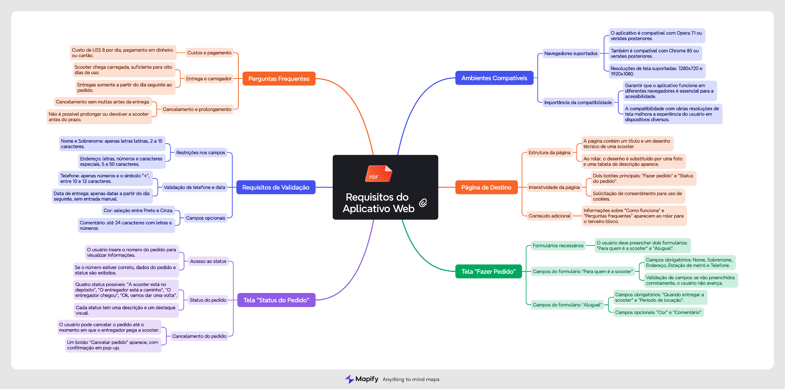
Capturas de tela

Mapa mental (opcional) | https://mapify.so/pt/app/7cbb28ab-6135-45c5-b5c3-ea9b97aa1b58

